【全タスク】ツール使用方法
【全タスク】ツール使用方法

①ToDoリストで以下（１）～（３）の順に沿って対応してくだい。 （１）ステータスを「未対応 または 対応中」を選択してください。 （２）次に「検索」ボタンを押下してください。 （３）次に「一覧出力」ボタンを押下してください。

②以下のポップアップがでてくるので、「ファイルを開く」を選択するとエクセルファイルが開きます。

③②で開いたエクセルファイルのデータをすべて選択し、コピーしてください。（右クリックで「コピー」を選択）

この部分をクリックすると
シート全体が選択されます。

④本エクセルの「【全タスク】データ貼りつけ」シートに③でコピーしたデータを貼りつけください。（下記参照）

⑤★完成★本エクセルの「【全タスク】ToDoタスク一覧」シートに表示されます。

【全タスク】ToDoタスク一覧
ひまわりToDoリスト タスク一覧
 |  |  |  | 対応にお困りの方は こちらをクリック

No | 取扱者 | タスク名 | 回答期限 | 証券番号／申込番号 | 契約者名 | 被保険者名 | 登録日 | ステータス | メモ（ご自由に活用ください） | 代理店コード | 募集人コード
1 | 0 | 0 | 0 | 0 | 0 | 0 | 0 | 0
2 | 0 | 0 | 0 | 0 | 0 | 0 | 0 | 0
3 | 0 | 0 | 0 | 0 | 0 | 0 | 0 | 0
4 | 0 | 0 | 0 | 0 | 0 | 0 | 0 | 0
5 | 0 | 0 | 0 | 0 | 0 | 0 | 0 | 0
6 | 0 | 0 | 0 | 0 | 0 | 0 | 0 | 0
7 | 0 | 0 | 0 | 0 | 0 | 0 | 0 | 0
8 | 0 | 0 | 0 | 0 | 0 | 0 | 0 | 0
9 | 0 | 0 | 0 | 0 | 0 | 0 | 0 | 0
10 | 0 | 0 | 0 | 0 | 0 | 0 | 0 | 0
11 | 0 | 0 | 0 | 0 | 0 | 0 | 0 | 0
12 | 0 | 0 | 0 | 0 | 0 | 0 | 0 | 0
13 | 0 | 0 | 0 | 0 | 0 | 0 | 0 | 0
14 | 0 | 0 | 0 | 0 | 0 | 0 | 0 | 0
15 | 0 | 0 | 0 | 0 | 0 | 0 | 0 | 0
16 | 0 | 0 | 0 | 0 | 0 | 0 | 0 | 0
17 | 0 | 0 | 0 | 0 | 0 | 0 | 0 | 0
18 | 0 | 0 | 0 | 0 | 0 | 0 | 0 | 0
19 | 0 | 0 | 0 | 0 | 0 | 0 | 0 | 0
20 | 0 | 0 | 0 | 0 | 0 | 0 | 0 | 0
21 | 0 | 0 | 0 | 0 | 0 | 0 | 0 | 0
22 | 0 | 0 | 0 | 0 | 0 | 0 | 0 | 0
23 | 0 | 0 | 0 | 0 | 0 | 0 | 0 | 0
24 | 0 | 0 | 0 | 0 | 0 | 0 | 0 | 0
25 | 0 | 0 | 0 | 0 | 0 | 0 | 0 | 0
26 | 0 | 0 | 0 | 0 | 0 | 0 | 0 | 0
27 | 0 | 0 | 0 | 0 | 0 | 0 | 0 | 0
28 | 0 | 0 | 0 | 0 | 0 | 0 | 0 | 0
29 | 0 | 0 | 0 | 0 | 0 | 0 | 0 | 0
30 | 0 | 0 | 0 | 0 | 0 | 0 | 0 | 0
31 | 0 | 0 | 0 | 0 | 0 | 0 | 0 | 0
32 | 0 | 0 | 0 | 0 | 0 | 0 | 0 | 0
33 | 0 | 0 | 0 | 0 | 0 | 0 | 0 | 0
34 | 0 | 0 | 0 | 0 | 0 | 0 | 0 | 0
35 | 0 | 0 | 0 | 0 | 0 | 0 | 0 | 0
36 | 0 | 0 | 0 | 0 | 0 | 0 | 0 | 0
37 | 0 | 0 | 0 | 0 | 0 | 0 | 0 | 0
38 | 0 | 0 | 0 | 0 | 0 | 0 | 0 | 0
39 | 0 | 0 | 0 | 0 | 0 | 0 | 0 | 0
40 | 0 | 0 | 0 | 0 | 0 | 0 | 0 | 0
41 | 0 | 0 | 0 | 0 | 0 | 0 | 0 | 0
42 | 0 | 0 | 0 | 0 | 0 | 0 | 0 | 0
43 | 0 | 0 | 0 | 0 | 0 | 0 | 0 | 0
44 | 0 | 0 | 0 | 0 | 0 | 0 | 0 | 0
45 | 0 | 0 | 0 | 0 | 0 | 0 | 0 | 0
46 | 0 | 0 | 0 | 0 | 0 | 0 | 0 | 0
47 | 0 | 0 | 0 | 0 | 0 | 0 | 0 | 0
48 | 0 | 0 | 0 | 0 | 0 | 0 | 0 | 0
49 | 0 | 0 | 0 | 0 | 0 | 0 | 0 | 0
50 | 0 | 0 | 0 | 0 | 0 | 0 | 0 | 0
51 | 0 | 0 | 0 | 0 | 0 | 0 | 0 | 0
52 | 0 | 0 | 0 | 0 | 0 | 0 | 0 | 0
53 | 0 | 0 | 0 | 0 | 0 | 0 | 0 | 0
54 | 0 | 0 | 0 | 0 | 0 | 0 | 0 | 0
55 | 0 | 0 | 0 | 0 | 0 | 0 | 0 | 0
56 | 0 | 0 | 0 | 0 | 0 | 0 | 0 | 0
57 | 0 | 0 | 0 | 0 | 0 | 0 | 0 | 0
58 | 0 | 0 | 0 | 0 | 0 | 0 | 0 | 0
59 | 0 | 0 | 0 | 0 | 0 | 0 | 0 | 0
60 | 0 | 0 | 0 | 0 | 0 | 0 | 0 | 0
61 | 0 | 0 | 0 | 0 | 0 | 0 | 0 | 0
62 | 0 | 0 | 0 | 0 | 0 | 0 | 0 | 0
63 | 0 | 0 | 0 | 0 | 0 | 0 | 0 | 0
64 | 0 | 0 | 0 | 0 | 0 | 0 | 0 | 0
65 | 0 | 0 | 0 | 0 | 0 | 0 | 0 | 0
66 | 0 | 0 | 0 | 0 | 0 | 0 | 0 | 0
67 | 0 | 0 | 0 | 0 | 0 | 0 | 0 | 0
68 | 0 | 0 | 0 | 0 | 0 | 0 | 0 | 0
69 | 0 | 0 | 0 | 0 | 0 | 0 | 0 | 0
70 | 0 | 0 | 0 | 0 | 0 | 0 | 0 | 0
71 | 0 | 0 | 0 | 0 | 0 | 0 | 0 | 0
72 | 0 | 0 | 0 | 0 | 0 | 0 | 0 | 0
73 | 0 | 0 | 0 | 0 | 0 | 0 | 0 | 0
74 | 0 | 0 | 0 | 0 | 0 | 0 | 0 | 0
75 | 0 | 0 | 0 | 0 | 0 | 0 | 0 | 0
76 | 0 | 0 | 0 | 0 | 0 | 0 | 0 | 0
77 | 0 | 0 | 0 | 0 | 0 | 0 | 0 | 0
78 | 0 | 0 | 0 | 0 | 0 | 0 | 0 | 0
79 | 0 | 0 | 0 | 0 | 0 | 0 | 0 | 0
80 | 0 | 0 | 0 | 0 | 0 | 0 | 0 | 0
81 | 0 | 0 | 0 | 0 | 0 | 0 | 0 | 0
82 | 0 | 0 | 0 | 0 | 0 | 0 | 0 | 0
83 | 0 | 0 | 0 | 0 | 0 | 0 | 0 | 0
84 | 0 | 0 | 0 | 0 | 0 | 0 | 0 | 0
85 | 0 | 0 | 0 | 0 | 0 | 0 | 0 | 0
86 | 0 | 0 | 0 | 0 | 0 | 0 | 0 | 0
87 | 0 | 0 | 0 | 0 | 0 | 0 | 0 | 0
88 | 0 | 0 | 0 | 0 | 0 | 0 | 0 | 0
89 | 0 | 0 | 0 | 0 | 0 | 0 | 0 | 0
90 | 0 | 0 | 0 | 0 | 0 | 0 | 0 | 0
91 | 0 | 0 | 0 | 0 | 0 | 0 | 0 | 0
92 | 0 | 0 | 0 | 0 | 0 | 0 | 0 | 0
93 | 0 | 0 | 0 | 0 | 0 | 0 | 0 | 0
94 | 0 | 0 | 0 | 0 | 0 | 0 | 0 | 0
95 | 0 | 0 | 0 | 0 | 0 | 0 | 0 | 0
96 | 0 | 0 | 0 | 0 | 0 | 0 | 0 | 0
97 | 0 | 0 | 0 | 0 | 0 | 0 | 0 | 0
98 | 0 | 0 | 0 | 0 | 0 | 0 | 0 | 0
99 | 0 | 0 | 0 | 0 | 0 | 0 | 0 | 0
100 | 0 | 0 | 0 | 0 | 0 | 0 | 0 | 0
101 | 0 | 0 | 0 | 0 | 0 | 0 | 0 | 0
102 | 0 | 0 | 0 | 0 | 0 | 0 | 0 | 0
103 | 0 | 0 | 0 | 0 | 0 | 0 | 0 | 0
104 | 0 | 0 | 0 | 0 | 0 | 0 | 0 | 0
105 | 0 | 0 | 0 | 0 | 0 | 0 | 0 | 0
106 | 0 | 0 | 0 | 0 | 0 | 0 | 0 | 0
107 | 0 | 0 | 0 | 0 | 0 | 0 | 0 | 0
108 | 0 | 0 | 0 | 0 | 0 | 0 | 0 | 0
109 | 0 | 0 | 0 | 0 | 0 | 0 | 0 | 0
110 | 0 | 0 | 0 | 0 | 0 | 0 | 0 | 0
111 | 0 | 0 | 0 | 0 | 0 | 0 | 0 | 0
112 | 0 | 0 | 0 | 0 | 0 | 0 | 0 | 0
113 | 0 | 0 | 0 | 0 | 0 | 0 | 0 | 0
114 | 0 | 0 | 0 | 0 | 0 | 0 | 0 | 0
115 | 0 | 0 | 0 | 0 | 0 | 0 | 0 | 0
116 | 0 | 0 | 0 | 0 | 0 | 0 | 0 | 0
117 | 0 | 0 | 0 | 0 | 0 | 0 | 0 | 0
118 | 0 | 0 | 0 | 0 | 0 | 0 | 0 | 0
119 | 0 | 0 | 0 | 0 | 0 | 0 | 0 | 0
120 | 0 | 0 | 0 | 0 | 0 | 0 | 0 | 0
121 | 0 | 0 | 0 | 0 | 0 | 0 | 0 | 0
122 | 0 | 0 | 0 | 0 | 0 | 0 | 0 | 0
123 | 0 | 0 | 0 | 0 | 0 | 0 | 0 | 0
124 | 0 | 0 | 0 | 0 | 0 | 0 | 0 | 0
125 | 0 | 0 | 0 | 0 | 0 | 0 | 0 | 0
126 | 0 | 0 | 0 | 0 | 0 | 0 | 0 | 0
127 | 0 | 0 | 0 | 0 | 0 | 0 | 0 | 0
128 | 0 | 0 | 0 | 0 | 0 | 0 | 0 | 0
129 | 0 | 0 | 0 | 0 | 0 | 0 | 0 | 0
130 | 0 | 0 | 0 | 0 | 0 | 0 | 0 | 0
131 | 0 | 0 | 0 | 0 | 0 | 0 | 0 | 0
132 | 0 | 0 | 0 | 0 | 0 | 0 | 0 | 0
133 | 0 | 0 | 0 | 0 | 0 | 0 | 0 | 0
134 | 0 | 0 | 0 | 0 | 0 | 0 | 0 | 0
135 | 0 | 0 | 0 | 0 | 0 | 0 | 0 | 0
136 | 0 | 0 | 0 | 0 | 0 | 0 | 0 | 0
137 | 0 | 0 | 0 | 0 | 0 | 0 | 0 | 0
138 | 0 | 0 | 0 | 0 | 0 | 0 | 0 | 0
139 | 0 | 0 | 0 | 0 | 0 | 0 | 0 | 0
140 | 0 | 0 | 0 | 0 | 0 | 0 | 0 | 0
141 | 0 | 0 | 0 | 0 | 0 | 0 | 0 | 0
142 | 0 | 0 | 0 | 0 | 0 | 0 | 0 | 0
143 | 0 | 0 | 0 | 0 | 0 | 0 | 0 | 0
144 | 0 | 0 | 0 | 0 | 0 | 0 | 0 | 0
145 | 0 | 0 | 0 | 0 | 0 | 0 | 0 | 0
146 | 0 | 0 | 0 | 0 | 0 | 0 | 0 | 0
147 | 0 | 0 | 0 | 0 | 0 | 0 | 0 | 0
148 | 0 | 0 | 0 | 0 | 0 | 0 | 0 | 0
149 | 0 | 0 | 0 | 0 | 0 | 0 | 0 | 0
150 | 0 | 0 | 0 | 0 | 0 | 0 | 0 | 0
151 | 0 | 0 | 0 | 0 | 0 | 0 | 0 | 0
152 | 0 | 0 | 0 | 0 | 0 | 0 | 0 | 0
153 | 0 | 0 | 0 | 0 | 0 | 0 | 0 | 0
154 | 0 | 0 | 0 | 0 | 0 | 0 | 0 | 0
155 | 0 | 0 | 0 | 0 | 0 | 0 | 0 | 0
156 | 0 | 0 | 0 | 0 | 0 | 0 | 0 | 0
157 | 0 | 0 | 0 | 0 | 0 | 0 | 0 | 0
158 | 0 | 0 | 0 | 0 | 0 | 0 | 0 | 0
159 | 0 | 0 | 0 | 0 | 0 | 0 | 0 | 0
160 | 0 | 0 | 0 | 0 | 0 | 0 | 0 | 0
161 | 0 | 0 | 0 | 0 | 0 | 0 | 0 | 0
162 | 0 | 0 | 0 | 0 | 0 | 0 | 0 | 0
163 | 0 | 0 | 0 | 0 | 0 | 0 | 0 | 0
164 | 0 | 0 | 0 | 0 | 0 | 0 | 0 | 0
...

【未収納契約(第２回目以降）】ツール使用方法
【未収納契約(第２回目以降）】ツール使用方法

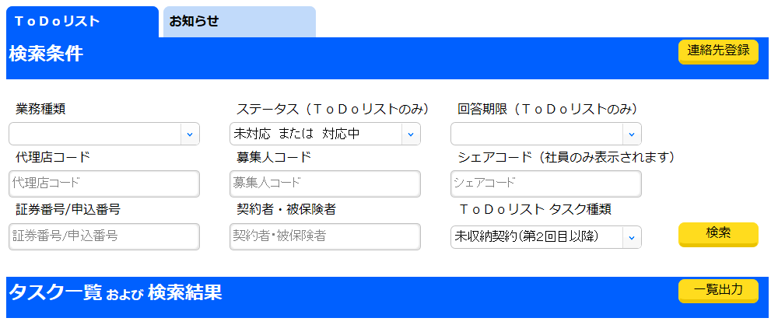
①ToDoリストで以下（１）～（４）の順に沿って対応してくだい。 （１）ステータスを「未対応 または 対応中」を選択してください。 （２）ＴｏＤｏリスト タスク種類を「未収納契約（第２回目以降）」を選択してください。 （３）次に「検索」ボタンを押下してください。 （４）次に「一覧出力」ボタンを押下してください。
（３）次に「一覧出力」ボタンを押下してください。

②以下のポップアップがでてくるので、「ファイルを開く」を選択するとエクセルファイルが開きます。

③②で開いたエクセルファイルのデータをすべて選択し、コピーしてください。（右クリックで「コピー」を選択）

この部分をクリックすると
シート全体が選択されます。

④本エクセルの「【未収納契約(第２回目以降）】データ貼りつけ」シートに③でコピーしたデータを貼りつけください。（下記参照）
...

【未収納契約(第２回目以降）】ToDoタスク一覧詳細
ひまわりToDoリスト 未収納タスク一覧
 |  |  |  |  |  | 対応にお困りの方は こちらをクリック

No | 取扱者 | 登録日 | タスク名 | 回答期限 | ステータス | 証券番号／申込番号 | 契約者名 | 被保険者名 | 未収納事由
1 | 0 | 0 | 0 | 0 | 0 | 0 | 0 | 0 | 0
2 | 0 | 0 | 0 | 0 | 0 | 0 | 0 | 0 | 0
3 | 0 | 0 | 0 | 0 | 0 | 0 | 0 | 0 | 0
4 | 0 | 0 | 0 | 0 | 0 | 0 | 0 | 0 | 0
5 | 0 | 0 | 0 | 0 | 0 | 0 | 0 | 0 | 0
6 | 0 | 0 | 0 | 0 | 0 | 0 | 0 | 0 | 0
7 | 0 | 0 | 0 | 0 | 0 | 0 | 0 | 0 | 0
8 | 0 | 0 | 0 | 0 | 0 | 0 | 0 | 0 | 0
...

【失効・自振・延長定期】ツール使用方法
【失効・自振・延長定期】ツール使用方法

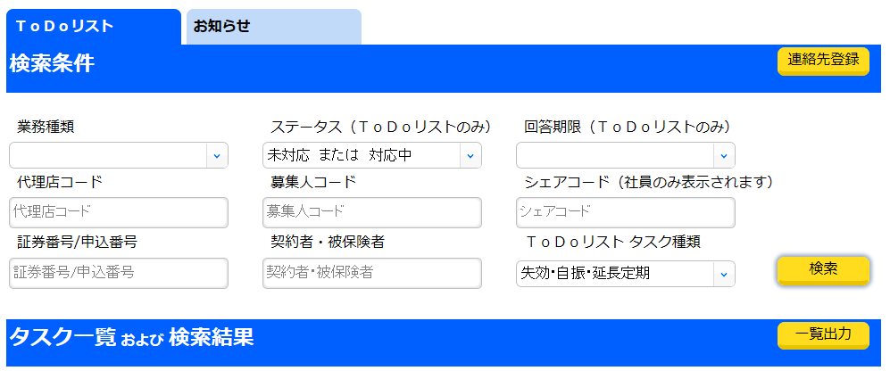
①ToDoリストで以下（１）～（４）の順に沿って対応してくだい。 （１）ステータスを「未対応 または 対応中」を選択してください。 （２）ＴｏＤｏリスト タスク種類を「失効・自振・延長定期」を選択してください。 （３）次に「検索」ボタンを押下してください。 （４）次に「一覧出力」ボタンを押下してください。
（３）次に「一覧出力」ボタンを押下してください。

②以下のポップアップがでてくるので、「ファイルを開く」を選択するとエクセルファイルが開きます。

③②で開いたエクセルファイルのデータをすべて選択し、コピーしてください。（右クリックで「コピー」を選択）

この部分をクリックすると
シート全体が選択されます。

④本エクセルの「【失効・自振・延長定期】データ貼りつけ」シートに③でコピーしたデータを貼りつけください。（下記参照）
...

【失効・自振・延長定期】ToDoタスク一覧詳細
ひまわりToDoリスト 失効・自振・延長定期タスク一覧
 |  |  |  |  |  | 対応にお困りの方は こちらをクリック

No | 取扱者 | 登録日 | タスク名 | 回答期限 | ステータス | 証券番号／申込番号 | 契約者名 | 被保険者名 | 契約状態 | 失効日または ＡＰＬ・ＡＥＴ適用日
1 | 0 | 0 | 0 | 0 | 0 | 0 | 0 | 0 | 0 | 0
2 | 0 | 0 | 0 | 0 | 0 | 0 | 0 | 0 | 0 | 0
3 | 0 | 0 | 0 | 0 | 0 | 0 | 0 | 0 | 0 | 0
4 | 0 | 0 | 0 | 0 | 0 | 0 | 0 | 0 | 0 | 0
5 | 0 | 0 | 0 | 0 | 0 | 0 | 0 | 0 | 0 | 0
6 | 0 | 0 | 0 | 0 | 0 | 0 | 0 | 0 | 0 | 0
7 | 0 | 0 | 0 | 0 | 0 | 0 | 0 | 0 | 0 | 0
8 | 0 | 0 | 0 | 0 | 0 | 0 | 0 | 0 | 0 | 0
...

